4-Defecto
TEMPLATE DE DEFECTOS

 | ID: | ESTADO: | PRIORIDAD: | SEVERIDAD:
 | DEF001 | En revisión | ALTA | ALTA

 | FECHA: | REPORTADO POR: | ASIGNADO A: | AMBIENTE:
 | 2022-12-12 | Ignacio Molina | Dev | PROD

 | TITULO/NOMBRE: Campos "Nombre y Apellido" acepta carácteres alfanuméricos

 | DESCRIPCIÓN:
 | En la pestaña de creación de usuarios nuevos, los campos "Nombre" y "Apellido" deberían registrar únicamente caracteres de tipo Text. Sin embargo, acepta números también.

 | PASOS PARA REPRODUCIR EL DEFECTO:

 | 1. Ingresar a ComidasYa sin estar logueado a un usuario
 | 2. Clickear en "crear cuenta"
 | 3. Completar los campos "Nombre" y "Apellido" con valores numéricos
 | 4. Completar el resto de campos
 | 5. Clickear en "Registrarme"

 | RESULTADO ACTUAL:
 | El usuario se crea correctamente

 | RESULTADO ESPERADO:
 | Error por tener carácteres numéricos en los campos "Nombre" y "Apellido"

 | 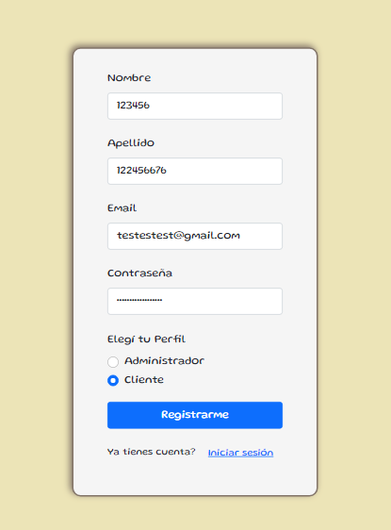 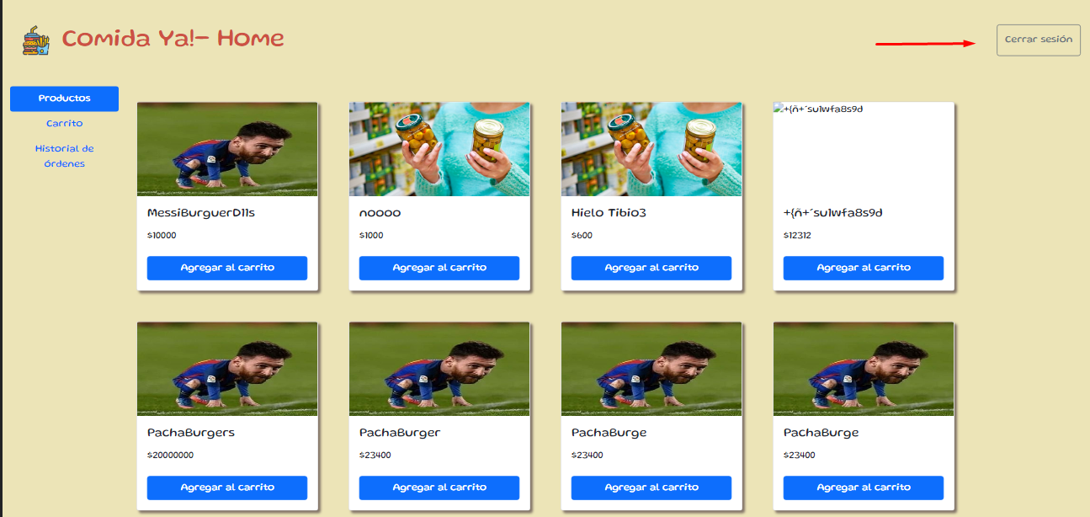 EVIDENCIA:

5-Pruebas de API
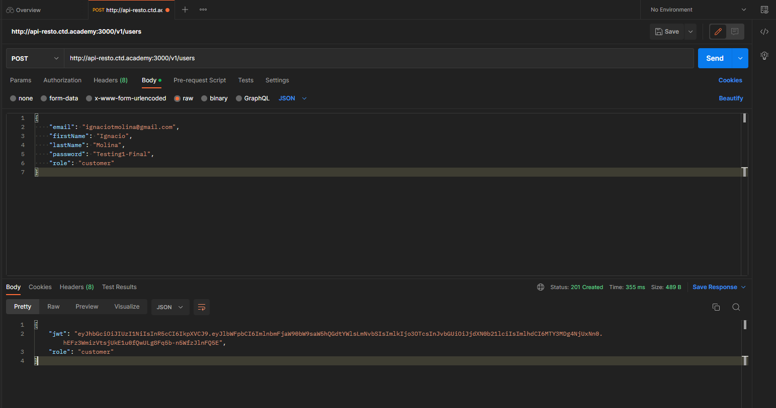
Ejemplo

6-Pruebas Unitarias
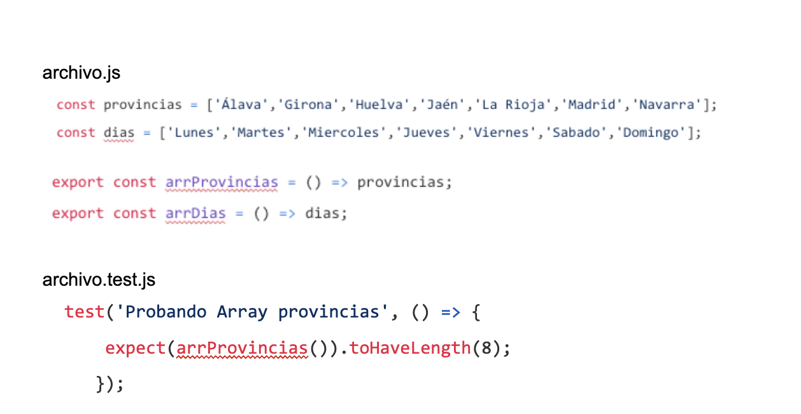

La lógica utilizada para armar el testeo valida si la longitud del array provincias es igual a 8. Como el array provincias tiene 7 elementos (su longitud es 7), el resultado del test va a ser FAIL

